Fb-Nachweis
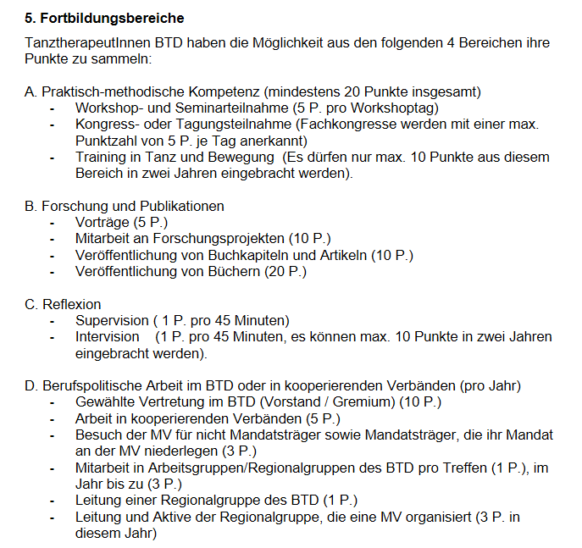
Beleg-Nr. | von | bis | Jahr | Fobibereiche siehe Pkt. 5, A-D | Fb-Bereich | Anbieter:in | Seminar/Titel | UE-Std | FB Punkte
1. | 2019-11-02 | 2019-11-03 | 2019 | Demo Fortbildung Seminar | 5 A | Vorname Name | Seminartitel | 16 | 10
2. | 2019-01-01 | 2019-12-31 | 2019 | Veröffentlichung von einem Artikel | 5 B |  | Zeitschrift ktb |  | 10
3. | 2020-02-08 | 2020-02-08 | 2020 | Demo Supervision | 5 C | Vorname Name | Seminartitel | 6 | 2
4. | 2020-01-08 | 2021-01-08 | 2021 | Demo MV Teilnahme | 5 D | BTD | MV | 4 | 3
5. | 2022-02-15 | 2022-02-16 | 2022 | Demo MV Teilnahme | 5 D | BTD | MV | 5 | 3
6. | 2023-02-11 | 2023-02-12 | 2023 | Demo MV Teilnahme | 5 D | BTD | MV | 10 | 3
7. | 2024-03-02 | 2024-03-02 | 2024 | Demo MV Teilnahme | 5 D | BTD | MV | 8 | 3
8.
9.
10.
11.
12.
13.
14.
15.
16.
17.
18.
19.
20.
21.
22.
23.
24.
25.
26.
27.
28.
29.
30.
31.
32.
33.
34.
35.
36.
37.
38.
39.
40.
41.
42.
43.
44.
45.
Ergebnis |  |  |  | 7 |  |  |  | 49 | 34

